Hoja1
Bold Café

Producto
 | Kg | Costo total | Costo /Kg | Comision | Trasnporte | Cosot Total /Kg | 250 Gr | Bolsa | Impresión | TOTAL | PRECIO LISTA | Diferencia |  | 125 gr | Bolsa | Impresión | TOTAL | Precio Lista | Diferencia
Brasil | 5 | $ 21,060 | $ 4,212 | $ - | $ 80 | $ 4,292 | $ 1,073 | $ 199 | $ 140 | $ 1,412 | $ 1,620 | $ 208 | 14.7% | $ 537 | 80 | 92 | 708.5 | $ 830 | $ 122 | 17.1%
Colombia | 5 | $ 23,166 | $ 4,633 | $ - | $ 80 | $ 4,713 | $ 1,178 | $ 199 | $ 140 | $ 1,517 | $ 1,990 | $ 473 | 31.2% | $ 589 | 80 | 92 | 761.15 | $ 1,030 | $ 269 | 35.3%
Peru | 5 | $ 25,272 | $ 5,054 | $ - | $ 80 | $ 5,134 | $ 1,284 | $ 199 | $ 140 | $ 1,623 | $ 1,750 | $ 127 | 7.9% | $ 642 | 80 | 92 | 813.8 | $ 910 | $ 96 | 11.8%
Guatemala | 5 | $ 25,272 | $ 5,054 | $ - | $ 80 | $ 5,134 | $ 1,284 | $ 199 | $ 140 | $ 1,623 | $ 1,920 | $ 297 | 18.3% | $ 642 | 80 | 92 | 813.8 | $ 990 | $ 176 | 21.7%
Nicaragua | 5 | $ 25,272 | $ 5,054 | $ - | $ 80 | $ 5,134 | $ 1,284 | $ 199 | $ 140 | $ 1,623 | $ 2,030 | $ 407 | 25.1% | $ 642 | 80 | 92 | 813.8 | $ 1,030 | $ 216 | 26.6%
Etiopia | 5 | $ 29,700 | $ 5,940 | $ - | $ 80 | $ 6,020 | $ 1,505 | $ 199 | $ 140 | $ 1,844 | $ 2,140 | $ 296 | 16.1% | $ 753 | 80 | 92 | 924.5 | $ 1,110 | $ 186 | 20.1%
Modo Barista
Producto
 | Kg | Costo total | Costo /Kg | Comision | Trasnporte | Cosot Total /Kg | 250 Gr | Bolsa | Impresión | TOTAL | PRECIO LISTA | Diferencia |  | 125 gr | Bolsa | Impresión | TOTAL | Precio Lista | Diferencia
Brasil | 5 | $ 15,400 | $ 3,080 | $ 235 | $ 80 | $ 3,395 | $ 849 | $ 199 | $ 140 | $ 1,188 | $ 1,620 | $ 432 | 36.4% | $ 424 | 82.5 | 92 | 598.875 | $ 830 | $ 231 | 38.6%
Colombia | 5 | $ 16,000 | $ 3,200 | $ 235 | $ 80 | $ 3,515 | $ 879 | $ 199 | $ 140 | $ 1,218 | $ 1,990 | $ 772 | 63.4% | $ 439 | 82.5 | 92 | 613.875 | $ 1,030 | $ 416 | 67.8%
Peru/Ecuador | 5 | $ 41,550 | $ 8,310 | $ 235 | $ 80 | $ 8,625 | $ 2,156 | $ 199 | $ 140 | $ 2,495 | $ 1,750 | -$ 745 | -29.9% | $ 1,078 | 82.5 | 92 | 1252.625 | $ 910 | -$ 343 | -27.4%
Guatemala | 5 | $ 20,800 | $ 4,160 | $ 235 | $ 80 | $ 4,475 | $ 1,119 | $ 199 | $ 140 | $ 1,458 | $ 1,920 | $ 462 | 31.7% | $ 559 | 82.5 | 92 | 733.875 | $ 990 | $ 256 | 34.9%
Etiopia | 5 |  | $ - | $ 235 | $ 80 | $ 315 | $ 79 | $ 199 | $ 140 | $ 418 | $ 2,140 | $ 1,722 | 412.3% | $ 39 | 82.5 | 92 | 213.875 | $ 1,035 | $ 821 | 383.9%

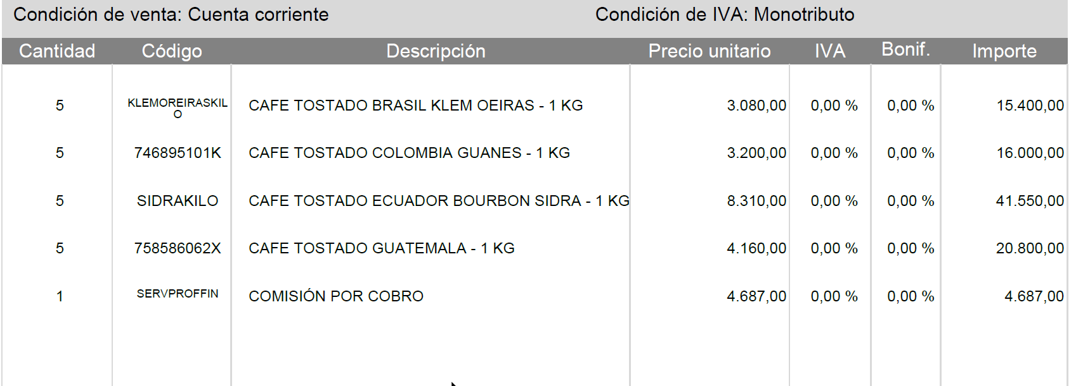
 |  |  |  |  | 0.0083333333333
 |  |  |  |  |  |  |  |  | 433.33333333

 |  |  |  |  |  |  |  |  | 4687
 |  |  |  |  |  |  |  |  | 234.35

